微生信示例 251

mRNA | HPRT1 | ALDH | SLC22A5 | ENTPD1 | STU | MMP9 | 微生信，您身边的数据分析，可视化专家
s1 | 0.68 | 0.53 | 0.41 | 0.50 | 0.52 | 0.36 | https://www.bioinformatics.com.cn/plot_basic_significant_level_labelled_correlation_plot_251
s2 | 0.45 | 0.92 | 0.41 | 1.01 | 1.17 | 0.19
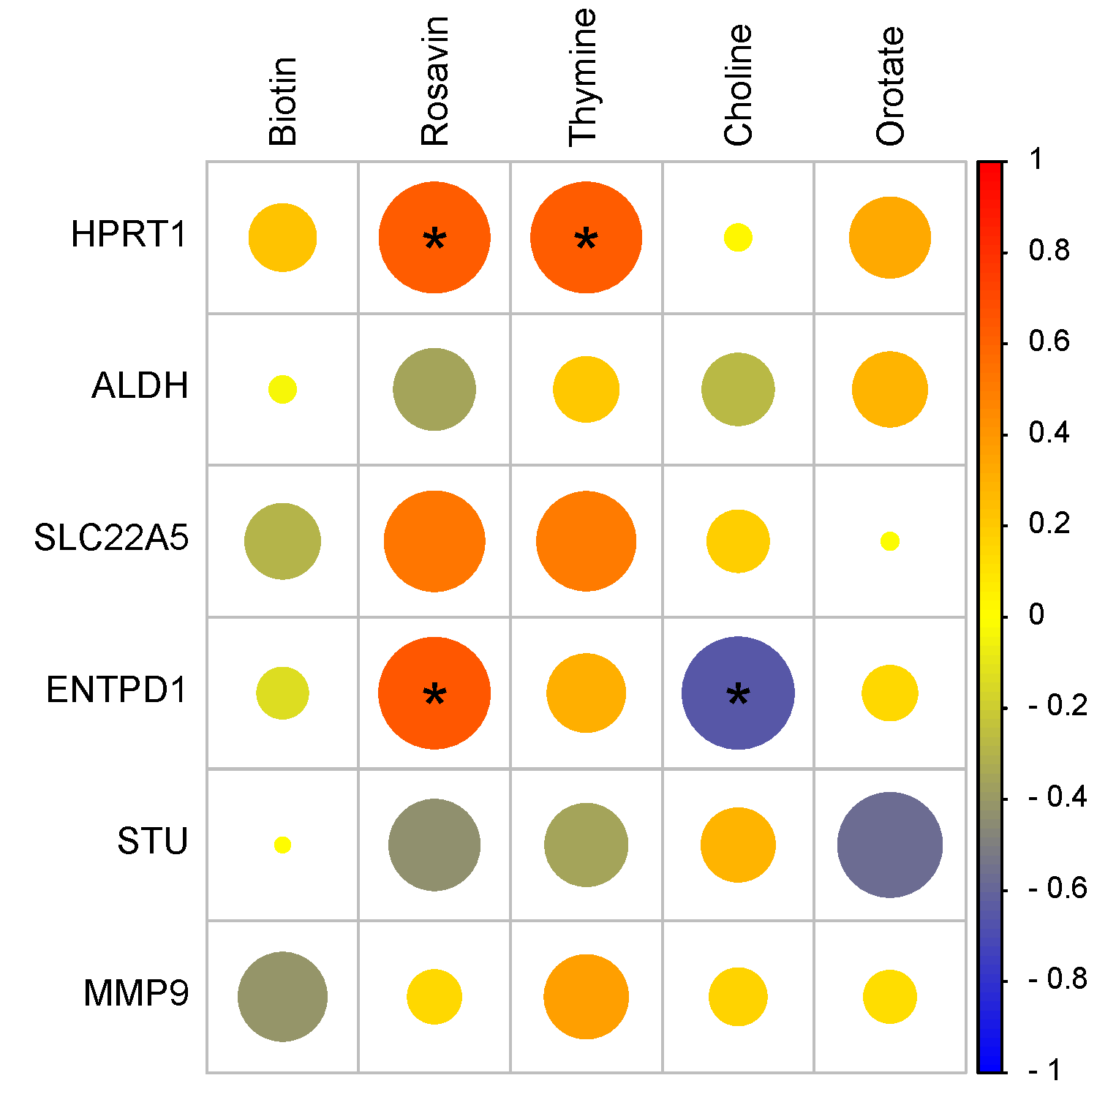
s3 | 0.54 | 1.40 | 0.90 | 0.56 | 0.47 | 1.21
s4 | 0.36 | 1.49 | 0.98 | 1.06 | 0.47 | 0.60
s5 | 0.72 | 1.29 | 0.95 | 0.85 | 0.20 | 1.35
s6 | 0.99 | 0.81 | 1.04 | 1.45 | 0.25 | 0.96
s7 | 0.35 | 0.65 | 1.06 | 0.71 | 0.99 | 1.06
s8 | 0.39 | 1.28 | 0.79 | 0.98 | 0.48 | 1.48
s9 | 0.80 | 0.71 | 1.41 | 1.37 | 0.08 | 1.09
s10 | 1.14 | 0.96 | 1.25 | 0.67 | 1.50 | 0.23
s11 | 1.54 | 1.02 | 0.57 | 1.71 | 0.17 | 1.24
s12 | 1.42 | 1.00 | 1.21 | 2.00 | 0.03 | 0.82

metabolites | Biotin | Rosavin | Thymine | Choline | Orotate
s1 | 1.06 | 0.54 | 0.56 | 1.20 | 1.34
s2 | 1.21 | 0.91 | 0.64 | 0.42 | 0.18
s3 | 0.86 | 0.84 | 1.12 | 1.23 | 2.10
s4 | 0.43 | 0.47 | 1.00 | 0.60 | 1.18
s5 | 0.91 | 0.89 | 1.38 | 0.98 | 0.91
s6 | 0.19 | 1.34 | 1.05 | 0.74 | 1.45
s7 | 0.51 | 0.95 | 1.08 | 1.44 | 0.59
s8 | 0.08 | 1.00 | 1.44 | 0.71 | 0.73 |  | 注：
s9 | 0.22 | 1.33 | 1.59 | 0.91 | 0.90
s10 | 0.65 | 1.03 | 2.40 | 1.40 | 0.71
s11 | 0.65 | 1.05 | 1.80 | 0.96 | 0.98
s12 | 1.33 | 1.21 | 1.70 | 0.61 | 1.55
 |  |  |  |  |  |  | 使用问题，或数据分析合作意向
 |  |  |  |  |  |  | 请微信扫码联系我们

